主页面
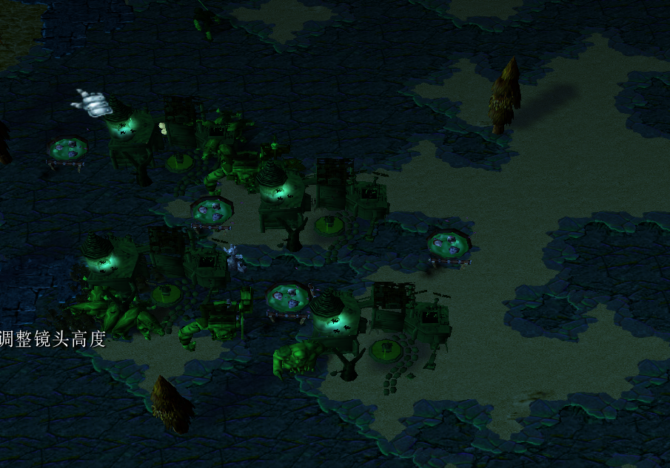
丧尸狂潮
一、游戏介绍
1、这是一款末日生存题材，策略，建造，生存游戏。
2、玩家们扮演幸存者，扩张、战略作战、自由决定行动方式， 防守僵尸入侵80天。

二、游戏特点
1、地图上周边布满大量的僵尸房子，不同类型的僵尸房可以生产不同类型的僵尸，每天会随机地图上几个僵尸房子 刷随机15-50只僵尸进攻人类。
2、玩家通过自定义迷宫（阻挡僵尸进攻）迷宫影响僵尸的行进路线，亦可以主动出击攻击僵尸建筑，扩张自己的领地
3、特色的僵尸AI（游戏的核心重点+难点）
4、提供多种地形。地形将影响玩家的防御位置 布兵火力，僵尸的行动路线等

三、胜利条件
（1）胜利
80天内 存在至少一名玩家 基地未被摧毁 或者 地图上不存在任何的僵尸建筑
（2）失败
80天内所有 玩家基地被摧毁
补充：玩家的幸存者死亡也会造成 基地被摧毁。当玩家基地被催毁时，将立即删除该名玩家所属的所有单位

三、详细设计
基本规则：
1、本图最多可支持6名玩家同时游戏
2、游戏时间:80分钟 （准备阶段：60s，准备阶段结束，进入第一天，每一天都是60s，到79天，80天马上判定游戏胜利）
3、地图有河摊（半陆地半水的那种 一些水上建筑只能造河摊上）、山地（一般建筑造的地方）、荒芜之地（无法建造任何建筑），一些无法被破坏的树木
3、游戏地图上固定位置会出现木材与金块，玩家单位触碰即视为捡起。获得钱和木材。
4、每个玩家初始金币150，木头150，初始出生地在地图中央（后面会根据具体地形来决定出生位置）
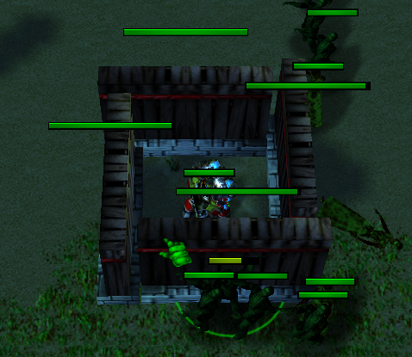
5、（重点）玩家的自定义迷宫（就是造墙）将影响僵尸的行动路线，也是本图多样化的重中之重。关于僵尸的AI也是本图的难点。
（1）当玩家单位攻击僵尸（玩家的大部分作战单位都是远程，僵尸都是近战），如果仇恨目标与僵尸之间 路线被玩家造的建筑（一般是墙，也有可能是驻兵塔等）封死，那么僵尸就去攻击（阻挡行最近进路线上的墙）如图1的所示
（2）如果仇恨目标与僵尸之间 路线没有被玩家造的建筑（一般是墙）封死，如果绕行距离未超过1w码（这个值是估计的）僵尸就会绕路去仇恨目标位置，如果超过1w码，那么僵尸就去攻击（阻挡最近行进路线上的墙） |  |  | 图1
（3）如果仇恨目标与僵尸距离很近，但是该僵尸前方有太多僵尸堵住行进路线，导致这僵尸过不去（僵尸与僵尸之间是有碰撞体积，虽然很小） 那么该僵尸原地等待数秒 然后攻击堆积过多僵尸 附近的墙
-4
6、（重点）每次僵尸受到玩家攻击时，都会有个仇恨目标，仇恨高低：弓箭手>士兵>狙击>喷火=其他兵种，被高仇恨的兵种，再被低仇恨或相同仇恨等级 的兵种攻击后的僵尸，不会转移仇恨目标。如果反之，就会转移仇恨目标，行动方式根据第5点计算。如果期间没有更高仇恨目标攻击，就是不死不休（除非仇恨目标被杀死，不然无法转移仇恨）。
7、（5、6点设计是为了玩家根据地形 自定义迷宫 影响僵尸的行进路线）再根据迷宫布置防守，造塔兵什么的 集中火力消灭僵尸。

8、抵御僵尸进攻需要大量的防御建筑和兵力，而防御性建筑与兵力都需要大量的人口，游戏中人口主要提供者为民房（一民房两人口，人口上限300），跟其他生存图所不同的是，由于玩家需要造大量的建筑（主要是民房），所以需要大量的土地面积，使得玩家不得不扩张自己土地（不然就没土地，就没人口，就没火力，就防不住），当然也可以升级民房来增加人口（但是从经济方面来看 很不划算）
9、（重点）玩家建造建筑，并不是一个农民跑不去造东西，而是一个隐身马甲（寺僧）直接飞到建造点造建筑，表现就玩家建筑点哪造哪，只要有视野+有钱

进攻篇
玩家也可以选择主动进攻僵尸，每拆一个不同类型僵尸房子会获得奖励，但是每次僵尸房受到攻击时，会有5%的几率刷出0-15只该僵尸房会生产的僵尸（所以风险很大，有可能房子没打爆 僵尸出来一堆），低级僵尸房周围有少量低级僵尸，且高级僵尸周围会有大量 的高级僵尸怪（如僵尸胖子）

游戏流程

 |  | 地形示例
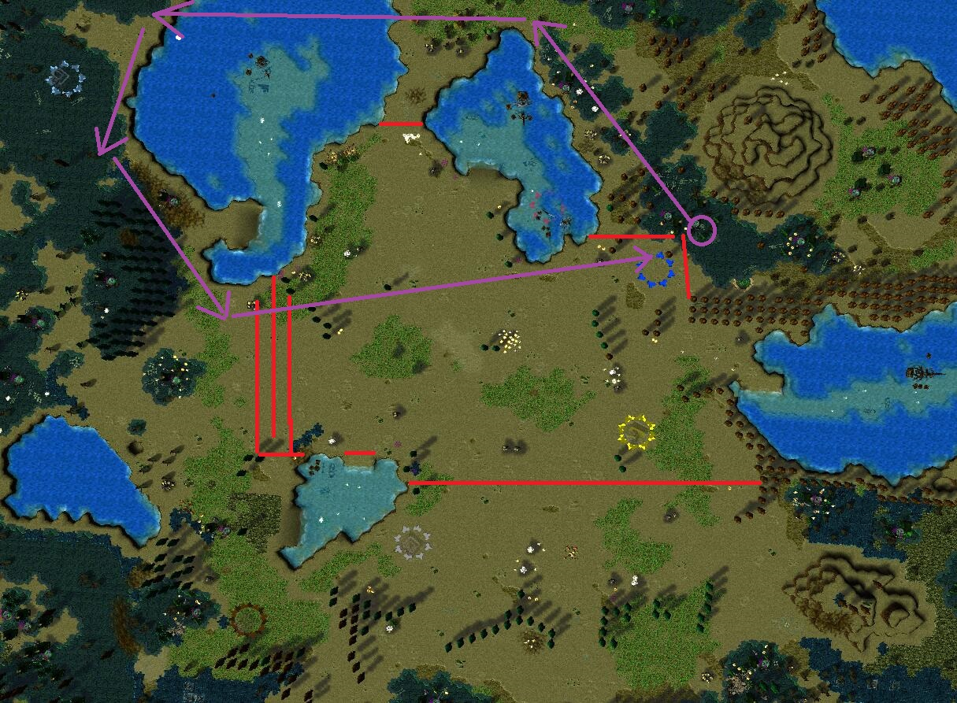

 | 玩家建造面板示意

补充：
1、右上角有伸缩统计面板，显示玩家杀敌数（每100僵尸杀敌获得100钱100木），显示玩家总钱，和总木头（包括用掉的），和当前每日收益
2、中途有玩家退出，不摧毁该玩家任何建筑
3、僵尸人类数值设定详见下一个切页

